Ảnh
 | ATTACHED IMAGES
Bug Number | Image
B_TX_001
B_TX_002 | 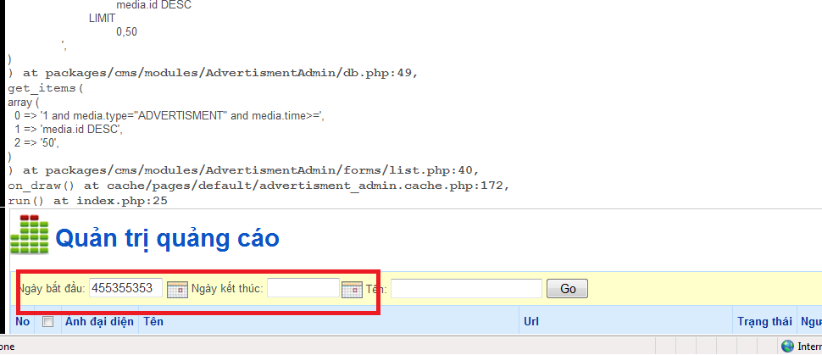
B_TX_003 | 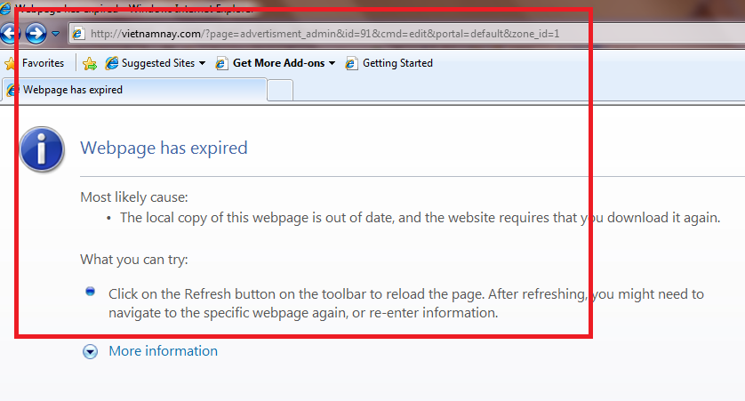
B_DTGH_001 | 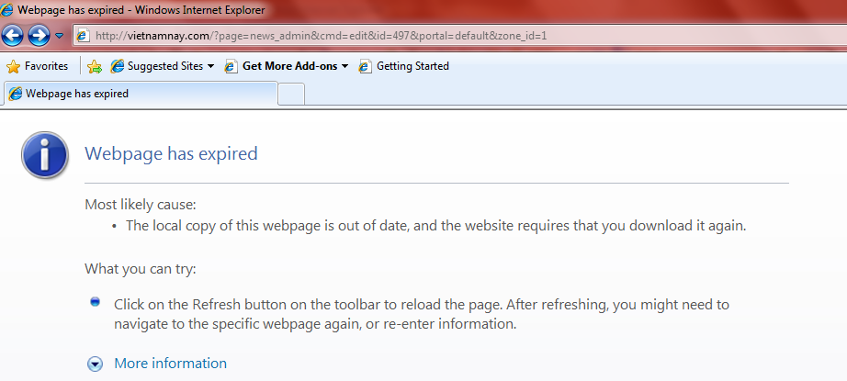
B_DTGH_002 | 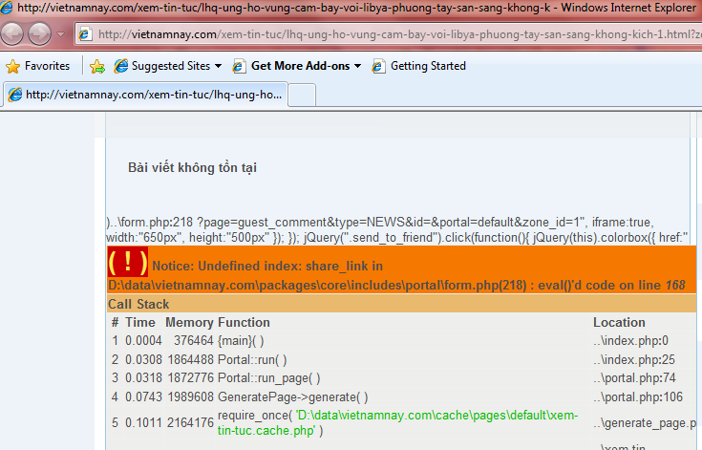
B_DTGH_003 | 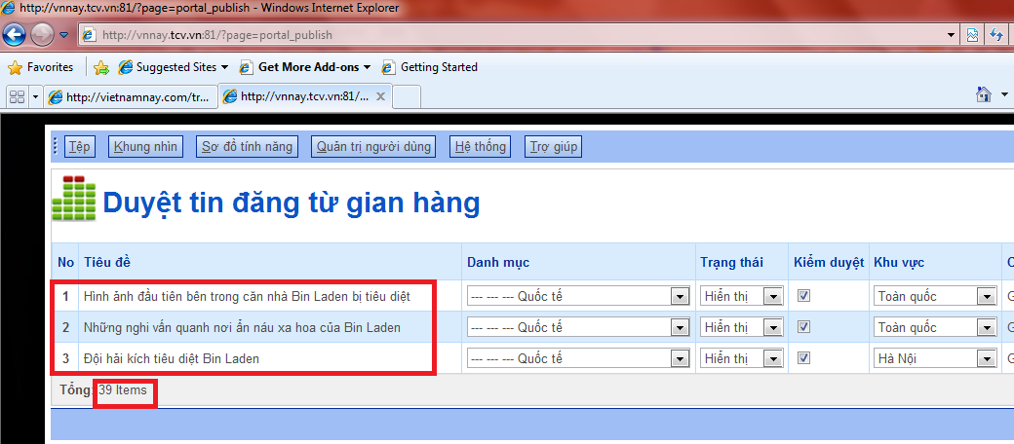
B_QLSK_001 | 